Main
 |  |  |  |  |  |  | 第一籖 | 第二籖 | 第三籖 | 第四籖 | 第五籖 | 第六籖 | 第七籖 | 第八籖 | 第九籖 | 第十籖
 |  |  |  |  |  |  | 第十一籖 | 第十二籖 | 第十三籖 | 第十四籖 | 第十五籖 | 第十六籖 | 第十七籖 | 第十八籖 | 第十九籖 | 第二十籖
 |  |  |  |  |  |  | 第二十一籖 | 第二十二籖 | 第二十三籖 | 第二十四籖 | 第二十五籖 | 第二十六籖 | 第二十七籖 | 第二十八籖 | 第二十九籖 | 第三十籖
 |  |  |  |  |  |  | 第三十一籖 | 第三十二籖 | 第三十三籖 | 第三十四籖 | 第三十五籖 | 第三十六籖 | 第三十七籖 | 第三十八籖 | 第三十九籖 | 第四十籖
擲筊
 |  |  |  | 擲筊次数 | 0 |  | 第四十一籖 | 第四十二籖 | 第四十三籖 | 第四十四籖 | 第四十五籖 | 第四十六籖 | 第四十七籖 | 第四十八籖 | 第四十九籖 | 第五十籖
 |  | 聖筊 | 0 | 聖筊 | 0 | 0.0% | 第五十一籖 | 第五十二籖 | 第五十三籖 | 第五十四籖 | 第五十五籖 | 第五十六籖 | 第五十七籖 | 第五十八籖 | 第五十九籖 | 第六十籖
求籖
确定
 |  | 笑筊 | 無筊 | 笑筊 | 0 | 0.0% |  |  |  |  |  | （一）請先誠心默念您的姓名、地址及所求何事，並求取籤詩。
 |  |  |  | 無筊 | 0 | 0.0% | 26 | 0 |  |  |  | （二）按下”求籤"。
从新刷新
 |  |  |  |  |  |  |  | 再求另一支籖 |  |  |  | （三）系統會出現您抽的籤號，請先記住＂籤號＂，按＂確定＂進行筊杯。
 |  |  |  |  |  |  |  |  |  |  |  | （四）若結果為＂允杯＂則確定為此籤。
 |  |  |  |  |  |  |  |  |  |  |  | （五）系統會依＂籤號＂查詢籤詩及解釋。
 | 聖筊

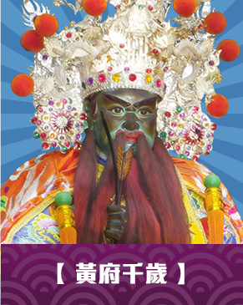
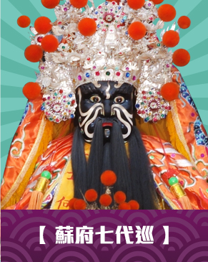

使用六十甲子靈籤

Moon Blocks 擲筊 Programmed By Remy Lim 2017

